システム関連図
システム関連図
マスタ管理システム

・組織マスタ ・商品マスタ ・取引先マスタ
・カレンダマスタ ・催事マスタ ・従業員

仕入管理システム
売掛システム

・仕入伝票機能
・返品伝票機能
・売変伝票機能
・入金管理
・請求管理
・売掛口座管理
・係員管理
・請求書発行

買掛システム

题目行记录系统名
・買掛口座管理
・買掛残高管理
・支払管理
・各種請求書発行処理

题目行以下记录功能名

ジャーナル管理システム
情報系システム

・ジャーナルチェック機能
・自動生成機能
・伝票振分機能
・商品分析処理
・顧客分析処理
・売上分析処理
・利益シミュレーション
 |  |  |  | 説明：
 |  |  |  | 1 关联系统是否全面
 |  |  |  | 2 本次对应范围（系统⇒子系统⇒功能）是否明确
 |  |  |  |  | 本次修改系统范围为黑色背景，关联系统范围为蓝色背景
 |  |  |  | 3 本次系统发布对各关联系统的影响是否调查清楚，并与相关责任人进行了确认
 |  |  |  | 4 如产生影响，解决方案是否确定

関連システム名 | 影響有無 | 影響説明（詳細内容など） | 対策案 |  |  | 確認対象者 | 確認時間
買掛システム | 有 | 参照項目 データ型変更 smallint⇒int | 買掛システム側 データ型変更smallint⇒int |  |  | 〇〇〇 | 2020-01-15
ジャーナル管理システム | 无 |  |  |  |  | 〇〇〇 | 2020-01-15
情報系システム | 无 |  |  |  |  | 〇〇〇 | 2020-01-15

对策案的说明 要根据实际的影响复杂度考虑记入详尽的内容。可以追加 sheet或者 link等

システム関連図_eg
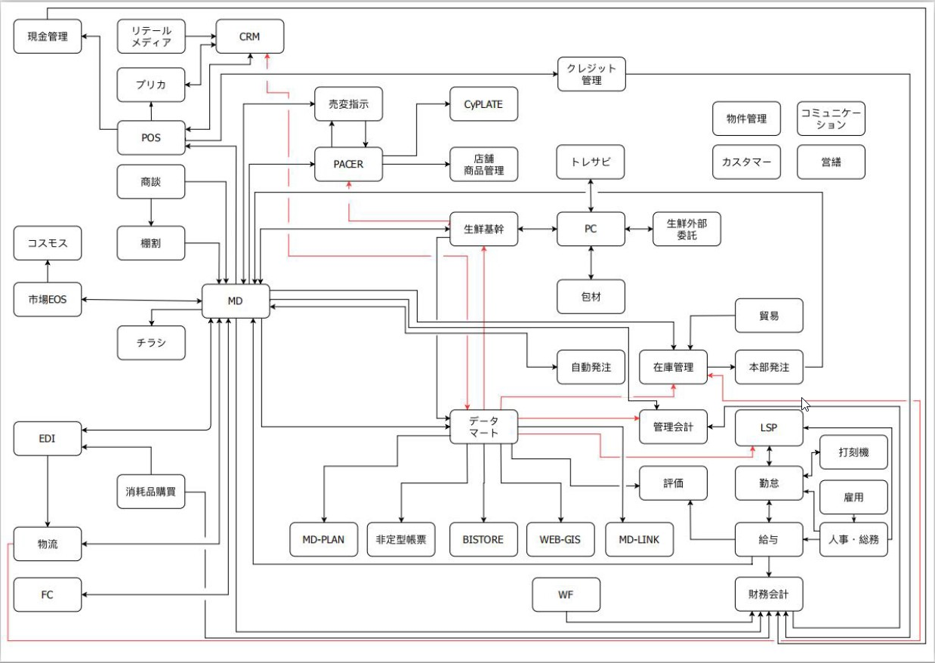

処理概要
処理概要 |  |  | 入出力概要

 | ・対象会計月の稼動情報を表示する。 |  |  |  |  |  |  | サーバ名：
 | ・先月、翌月の稼動計画を抽出する。 |  |  |  |  |  |  | #A:192.168.1.220.dbKintai
 | ・前月の稼動計画を参照する。 |  |  |  |  |  |  | #B:192.168.1.220.dbAttribute
 | ・月間出勤簿出力する。 |  |  |  |  |  |  | #C:192.168.1.220.dbEmployee
 | ・総務へ稼動計画を提出する。

R
処理フロー |  |  |  | 参更区分 |  |  |  | テーブル名
 |  |  |  | Ｃ | Ｒ | Ｕ | Ｄ | 論理名 | 物理名
 | 1 初期処理 |  |  |  | ○ |  |  | カレンダー_NEW | #B.T_Mカレンダー_NEW
カレンダー_NEW
 |  |  |  |  | ○ |  |  | 稼動タイプマスタ | #A.mstAttendanceType
凡例
 |  |  |  |  | ○ |  |  | 棚卸し番号マスタ | #A.mstKintaiInventory
R
 |  |  |  |  | ○ |  |  | 所属長マスタ | #A.T_M_AffiliationChief
稼動タイプマスタ
 |  |  |  |  | ○ |  |  | 従業員属性情報 | #A.mstAttribute
状態
 |  |  |  |  | ○ |  |  | 従業員基本マスタ | #A.mstEmployeeBasic
R
 |  |  |  |  | ○ |  |  | 所属基本情報 | #A.T_M_Affiliation
棚卸し番号マスタ
 |  |  |  |  | ○ |  |  | 年月ごと公休情報 | #A.T_M_Holiday_New
 |  |  |  | ○ | ○ | ○ | ○ | 稼動計画情報 | #A.T_D_OperationPlan
R
 |  |  |  |  | ○ |  |  | 給与ステージマスタ | #A.mstSalaryStage
従業員属性情報
処理名
 |  |  |  |  | ○ |  |  | 職位等級マスタ | #A.mstPositionGrade

従業員基本マスタ
R
帳票名

所属長マスタ
R
初期処理
テーブル名

給与ステージマスタ
R
データ遷移
R
(属性)
職位等級マスタ

R
稼動計画情報
R
所属基本情報

R
年月ごと公休情報

処理フロー

 | 2 先月ボタン押下/翌月ボタン押下/前月一括反映ボタン押下処理 | 3 総務課へ提出ボタン押下処理
カレンダー_NEW
R
稼動タイプマスタ
R

従業員属性情報
R
棚卸し番号マスタ
R
総務課へ提出ボタン押下処理
稼動計画情報
C、U

従業員基本マスタ
R
稼動計画情報
R

先月ボタン押下/
翌月ボタン押下/
前月一括反映ボタン押下処理
所属長マスタ
R

給与ステージマスタ
R

職位等級マスタ
R

R
稼動計画情報

R
所属基本情報

R
年月ごと公休情報

画面レイアウト
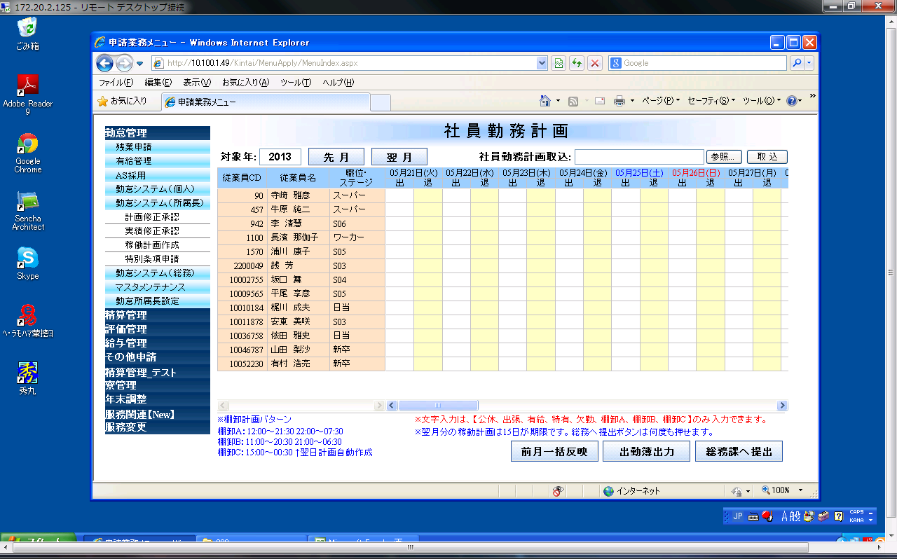
画面イメージ |  |  |  |  |  |  |  |  |  |  |  |  |  |  |  |  |  |  |  |  |  |  |  |  |  |  |  |  |  |  |  |  |  |  |  |  |  |  |  |  |  |  |  |  |  |  |  |  |  | 画面説明
 |  |  |  |  |  |  |  |  |  |  |  |  |  |  |  |  |  |  |  |  |  |  |  |  |  |  |  |  |  |  |  |  |  |  |  |  |  |  |  |  |  |  |  |  |  |  |  |  |  |  | 画面ｻｲｽﾞ（横×縦） |  |  | 700 × 768
 |  | 1 | 2 | 3 | 4 | 5 | 6 | 7 | 8 | 9 | 0 | 1 | 2 | 3 | 4 | 5 | 6 | 7 | 8 | 9 | 0 | 1 | 2 | 3 | 4 | 5 | 6 | 7 | 8 | 9 | 0 | 1 | 2 | 3 | 4 | 5 | 6 | 7 | 8 | 9 | 0 | 1 | 2 | 3 | 4 | 5 | 6 | 7 | 8 |  | 初期処理
 |  |  |  |  |  |  |  |  |  |  |  |  |  |  |  |  |  |  |  |  |  |  |  |  |  |  |  |  |  |  |  |  |  |  |  |  |  |  |  |  |  |  |  |  |  |  |  |  |  |  |  | ・ログイン日の会計月の翌月、
 | 1 |  |  |  |  |  |  |  |  |  |  |  |  |  |  |  |  |  |  |  |  |  |  |  |  |  |  |  |  |  |  |  |  |  |  |  |  |  |  |  |  |  |  |  |  |  |  |  |  |  |  |  | ログイン者と同じ所属の社員の稼動情報を表示する。
 | 2 |  |  |  |  |  |  |  |  |  |  |  |  |  |  |  |  |  |  |  |  |  |  |  |  |  |  |  |  |  |  |  |  |  |  |  |  |  |  |  |  |  |  |  |  |  |  |  |  |  |  | ・稼動明細に入力できる文字を抽出する。
 | 3 |  |  |  |  |  |  |  |  |  |  |  |  |  |  |  |  |  |  |  |  |  |  |  |  |  |  |  |  |  |  |  |  |  |  |  |  |  |  |  |  |  |  |  |  |  |  |  |  |  |  | ・有給状況を抽出する。
 | 4 |  |  |  |  |  |  |  |  |  |  |  |  |  |  |  |  |  |  |  |  |  |  |  |  |  |  |  |  |  |  |  |  |  |  |  |  |  |  |  |  |  |  |  |  |  |  |  |  |  |  | ・画面明細データ表示
 | 5 |  |  |  |  |  |  |  |  |  |  |  |  |  |  |  |  |  |  |  |  |  |  |  |  |  |  |  |  |  |  |  |  |  |  |  |  |  |  |  |  |  |  |  |  |  |  |  |  |  |  |  | ヘッダの日付はログイン日によってDBから抽出して表示する。
 | 6 |  |  |  |  |  |  |  |  |  |  |  |  |  |  |  |  |  |  |  |  |  |  |  |  |  |  |  |  |  |  |  |  |  |  |  |  |  |  |  |  |  |  |  |  |  |  |  |  |  | 対象年
 | 7 |  |  |  |  |  |  |  |  |  |  |  |  |  |  |  |  |  |  |  |  |  |  |  |  |  |  |  |  |  |  |  |  |  |  |  |  |  |  |  |  |  |  |  |  |  |  |  |  |  |  | 対象年月の年のみを表示する。 |  |  | （YYYY）
 | 8 |  |  |  |  |  |  |  |  |  |  |  |  |  |  |  |  |  |  |  |  |  |  |  |  |  |  |  |  |  |  |  |  |  |  |  |  |  |  |  |  |  |  |  |  |  |  |  |  |  | 先月
 | 0 |  |  |  |  |  |  |  |  |  |  |  |  |  |  |  |  |  |  |  |  |  |  |  |  |  |  |  |  |  |  |  |  |  |  |  |  |  |  |  |  |  |  |  |  |  |  |  |  |  |  | 先月の稼動情報を抽出する。
 | 1 |  |  |  |  |  |  |  |  |  |  |  |  |  |  |  |  |  |  |  |  |  |  |  |  |  |  |  |  |  |  |  |  |  |  |  |  |  |  |  |  |  |  |  |  |  |  |  |  |  | 翌月
 | 2 |  |  |  |  |  |  |  |  |  |  |  |  |  |  |  |  |  |  |  |  |  |  |  |  |  |  |  |  |  |  |  |  |  |  |  |  |  |  |  |  |  |  |  |  |  |  |  |  |  |  | 翌月の稼動情報を抽出する。
 | 3 |  |  |  |  |  |  |  |  |  |  |  |  |  |  |  |  |  |  |  |  |  |  |  |  |  |  |  |  |  |  |  |  |  |  |  |  |  |  |  |  |  |  |  |  |  |  |  |  |  | 参照
 | 4 |  |  |  |  |  |  |  |  |  |  |  |  |  |  |  |  |  |  |  |  |  |  |  |  |  |  |  |  |  |  |  |  |  |  |  |  |  |  |  |  |  |  |  |  |  |  |  |  |  |  | 稼動作成ファイルを選択する。
 | 5 |  |  |  |  |  |  |  |  |  |  |  |  |  |  |  |  |  |  |  |  |  |  |  |  |  |  |  |  |  |  |  |  |  |  |  |  |  |  |  |  |  |  |  |  |  |  |  |  |  | 取込
 | 6 |  |  |  |  |  |  |  |  |  |  |  |  |  |  |  |  |  |  |  |  |  |  |  |  |  |  |  |  |  |  |  |  |  |  |  |  |  |  |  |  |  |  |  |  |  |  |  |  |  |  | 選択されたファイルを判断して、稼動情報を画面に読み込みする。
 | 7 |  |  |  |  |  |  |  |  |  |  |  |  |  |  |  |  |  |  |  |  |  |  |  |  |  |  |  |  |  |  |  |  |  |  |  |  |  |  |  |  |  |  |  |  |  |  |  |  |  | 稼動計画入力
 | 8 |  |  |  |  |  |  |  |  |  |  |  |  |  |  |  |  |  |  |  |  |  |  |  |  |  |  |  |  |  |  |  |  |  |  |  |  |  |  |  |  |  |  |  |  |  |  |  |  |  |  | 退勤時間と計画出勤時間、計画公休数、稼動時間、未計画の計算を行う。
 | 9 |  |  |  |  |  |  |  |  |  |  |  |  |  |  |  |  |  |  |  |  |  |  |  |  |  |  |  |  |  |  |  |  |  |  |  |  |  |  |  |  |  |  |  |  |  |  |  |  |  | 前月一括反映
 | 0 |  |  |  |  |  |  |  |  |  |  |  |  |  |  |  |  |  |  |  |  |  |  |  |  |  |  |  |  |  |  |  |  |  |  |  |  |  |  |  |  |  |  |  |  |  |  |  |  |  |  | ログイン日の対象会計月の前月稼動計画を基づいて、稼動計画を表示する。
 | 1 |  |  |  |  |  |  |  |  |  |  |  |  |  |  |  |  |  |  |  |  |  |  |  |  |  |  |  |  |  |  |  |  |  |  |  |  |  |  |  |  |  |  |  |  |  |  |  |  |  | 出勤簿出力
 | 2 |  |  |  |  |  |  |  |  |  |  |  |  |  |  |  |  |  |  |  |  |  |  |  |  |  |  |  |  |  |  |  |  |  |  |  |  |  |  |  |  |  |  |  |  |  |  |  |  |  |  | 月間出勤簿出力画面が出る。
 | 3 |  |  |  |  |  |  |  |  |  |  |  |  |  |  |  |  |  |  |  |  |  |  |  |  |  |  |  |  |  |  |  |  |  |  |  |  |  |  |  |  |  |  |  |  |  |  |  |  |  | 総務課へ提出
 | 4 |  |  |  |  |  |  |  |  |  |  |  |  |  |  |  |  |  |  |  |  |  |  |  |  |  |  |  |  |  |  |  |  |  |  |  |  |  |  |  |  |  |  |  |  |  |  |  |  |  |  | ・画面のデータをチェックする。
 | 5 |  |  |  |  |  |  |  |  |  |  |  |  |  |  |  |  |  |  |  |  |  |  |  |  |  |  |  |  |  |  |  |  |  |  |  |  |  |  |  |  |  |  |  |  |  |  |  |  |  |  |  | 棚卸をチェックする
 | 6 |  |  |  |  |  |  |  |  |  |  |  |  |  |  |  |  |  |  |  |  |  |  |  |  |  |  |  |  |  |  |  |  |  |  |  |  |  |  |  |  |  |  |  |  |  |  |  |  |  |  |  | 公休数をチェックする。
 | 7 |  |  |  |  |  |  |  |  |  |  |  |  |  |  |  |  |  |  |  |  |  |  |  |  |  |  |  |  |  |  |  |  |  |  |  |  |  |  |  |  |  |  |  |  |  |  |  |  |  |  |  | 未計画データをチェックする。
 | 8 |  |  |  |  |  |  |  |  |  |  |  |  |  |  |  |  |  |  |  |  |  |  |  |  |  |  |  |  |  |  |  |  |  |  |  |  |  |  |  |  |  |  |  |  |  |  |  |  |  |  | ・エラーがない場合、データベースに更新する。
 | 9
 | 0

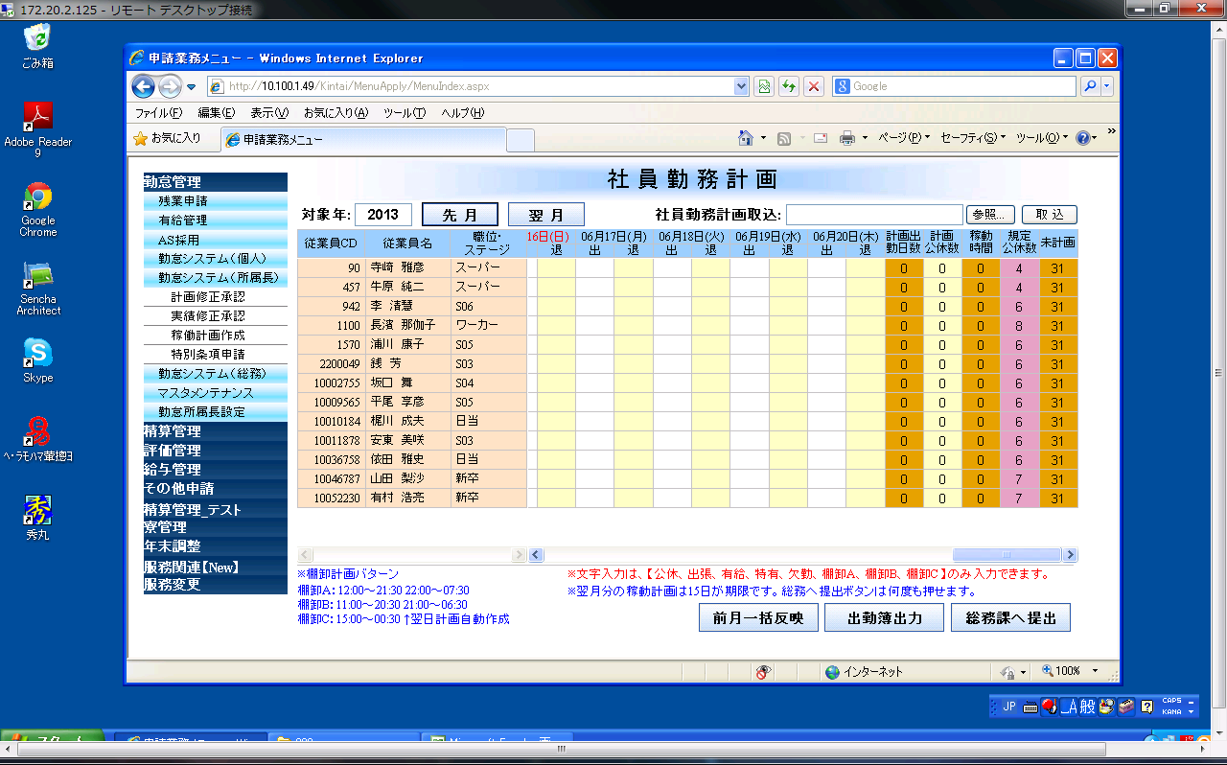
 |  |  |  |  |  |  |  |  |  |  |  |  |  |  |  |  |  |  |  |  |  |  |  |  |  |  |  |  |  |  |  |  |  |  |  |  |  |  |  |  |  |  |  |  |  |  |  |  |  |  | 補足
 |  |  |  |  |  |  |  |  |  |  |  |  |  |  |  |  |  |  |  |  |  |  |  |  |  |  |  |  |  |  |  |  |  |  |  |  |  |  |  |  |  |  |  |  |  |  |  |  |  |  |  | ←画面は上の画面の右部分を表している。

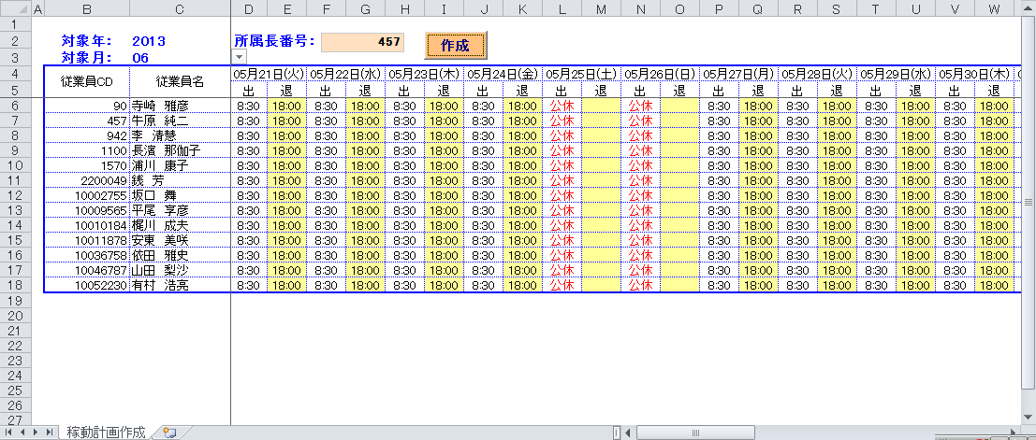
 |  | 取込フォーマット |  |  |  |  |  |  |  |  |  |  |  |  |  |  |  |  |  |  |  |  |  |  |  |  |  |  |  |  |  |  |  |  |  |  |  |  |  |  |  |  |  |  |  |  |  |  |  |  | 取込フォーマットの仕様
 |  |  |  |  |  |  |  |  |  |  |  |  |  |  |  |  |  |  |  |  |  |  |  |  |  |  |  |  |  |  |  |  |  |  |  |  |  |  |  |  |  |  |  |  |  |  |  |  |  |  |  | ｢038-0121_詳細設計_取込フォーマット.xls｣を参照する。
対象外
対象外

